Sheet2
新开客户申请表
所属大区：东北区 业务人员： 安雯 1
客户基本情况 | 客户名称 | 徐蕴娜 |  |  | 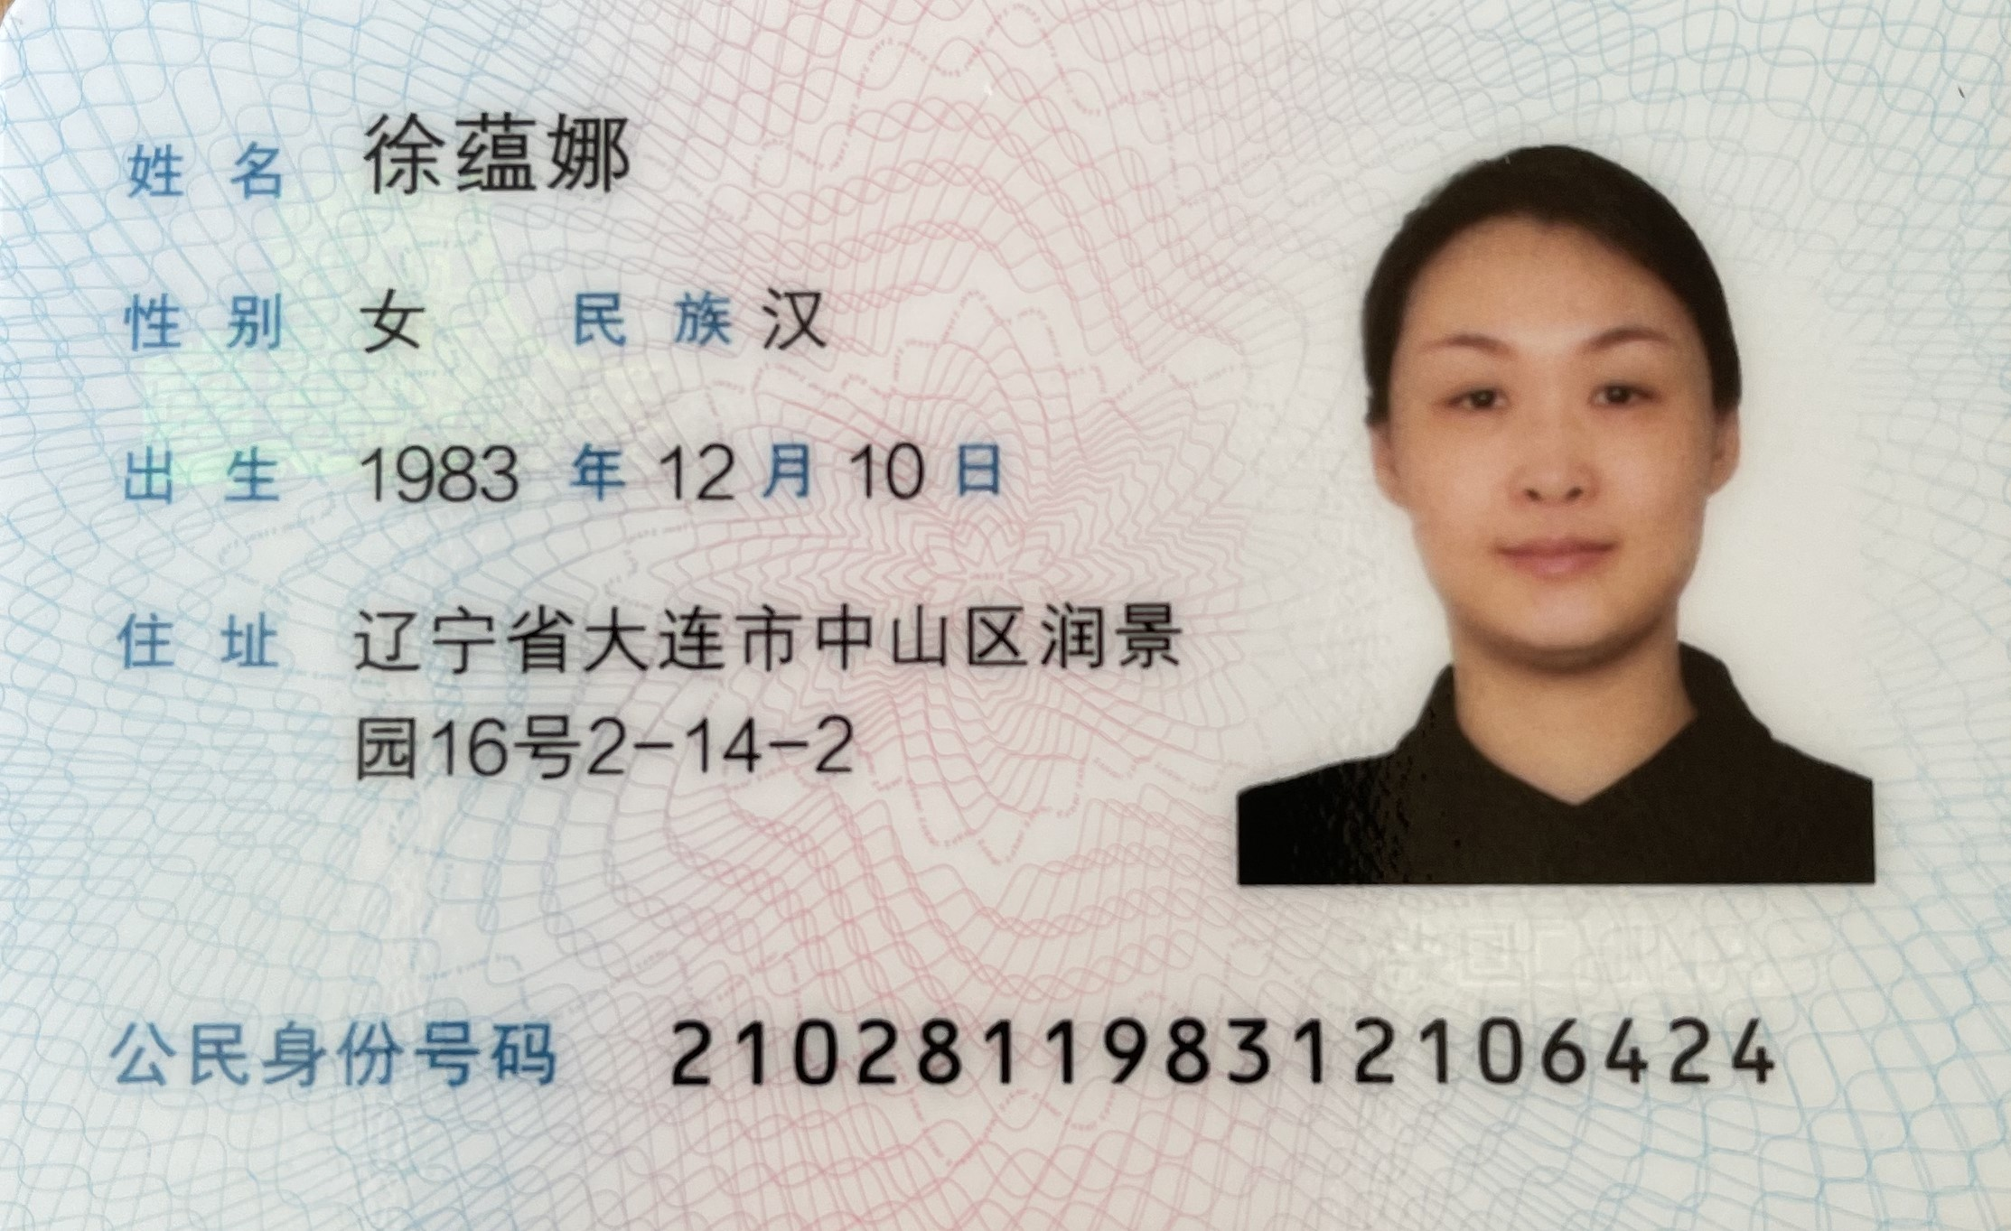 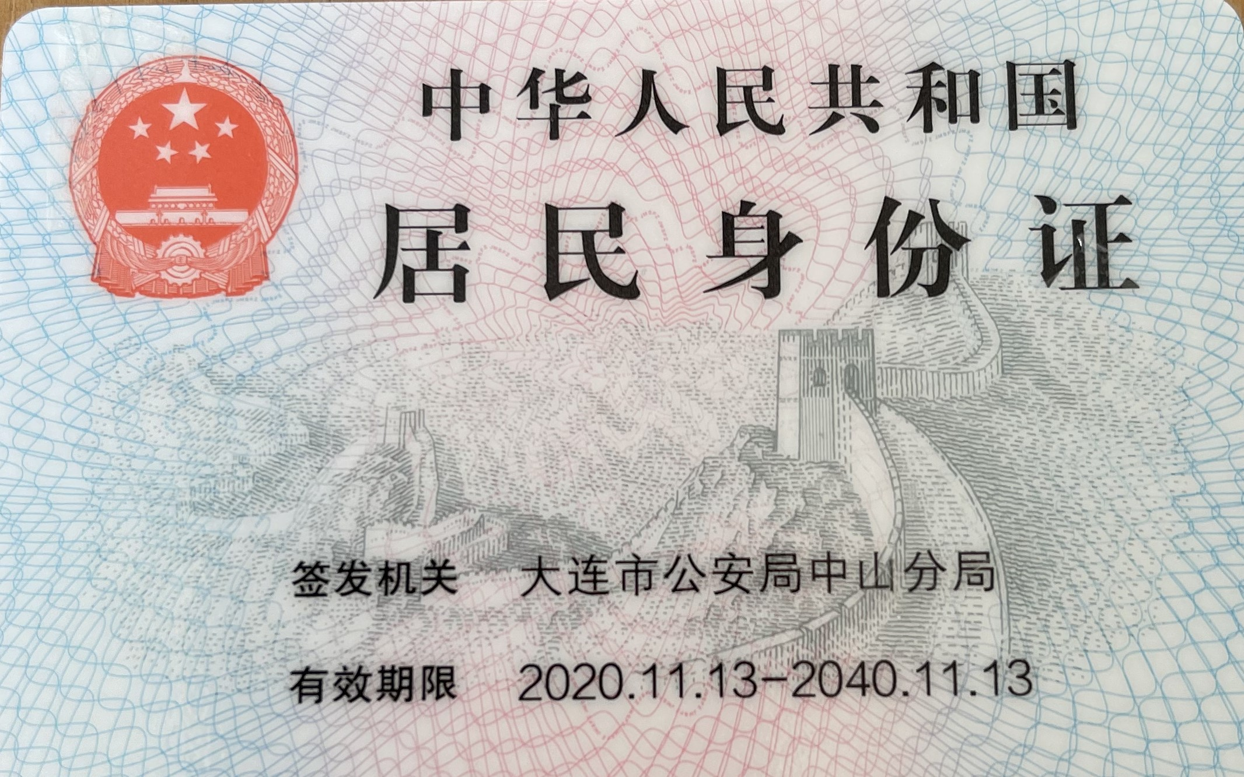 营业执照/身份证
 | 法人 | 徐蕴娜 | 电话 | 15840971111
 | 实际老板及电话 | 徐蕴娜/15840971111 | 老板生日 | 阴历11月初7
 | 老板生肖 | 猪 | 店庆日 | 每年腊八
 | 营业执照地址 | 辽宁省大连市瓦房店市祝华办事处祝丰街195-8号
 | 店面地址 | 辽宁省 大连市 瓦房店市 祝华街道 祝丰街195-8号碧桂园上璟云著 蕴茗烟酒
 | 收货人、电话、地址 | 徐蕴娜/15840971111/辽宁省 大连市 瓦房店市 祝华街道 祝丰街195-8号碧桂园上璟云著 蕴茗烟酒
与侨宝签约情况 | 客户等级 | 经销商 | 新增分销数量
 | 任务量 | 30万 | 首款 | 10万
 | 授权区域 | 辽宁省 大连市 瓦房店市 | 授权期限 | 1年
 | 是否为区域独家代理 | 否
客户经营产品 | 所售产品是否全为侨宝 | 否 | 在售其他品牌名称 | 小罐茶
 | 全年销售所有产品总额 | 100万 | 侨宝产品占比 | 10%
 | 侨宝陈皮占比 | 80% | 侨宝柑普茶占比 | 20%
网点情况 | 列出名下现有分销体系 | 无
客户情况说明 | 客户具体情况说明 （不少于3条） | 1 | 热衷侨宝产品
 |  | 2 | 品牌意识强烈
 |  | 3 | 客户质量优质
该客户享受的折扣及优惠政策 |  | 经销商进货折扣
营销事业部总监签字

